Hoja1
Datos Iniciales

Cliente: | Banco WWB
Quien solicita: | Rogelio Barajas
# Ticket | 331240
Objetivo: | Es necesario crear un paquete de actualizacion el cual contenga la version 5.2.7 de Formiik, esto con su respectiva regla de instalación, aplicado para el grupo Central.
Actualizacion | Nuevo |  | Paquete | Regla | Lista Negra | Control llamadas | Bloqueo | Biblioteca Contenido | Otro
 | X |  | X | X

Datos Creacion/Modificacion

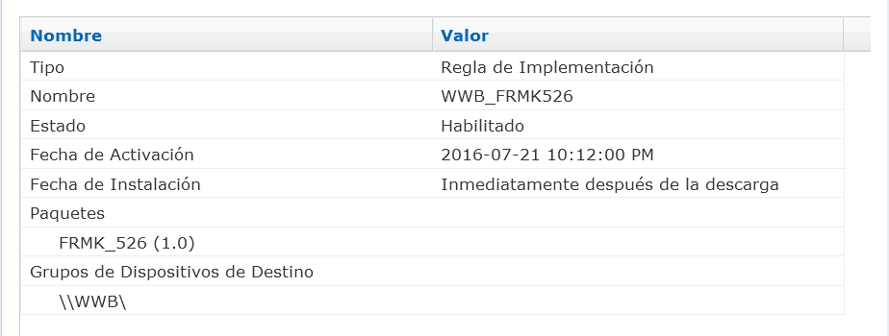
Nombre de la regla: |  | WWB_FRMK527 |  |  |  |  |  |  |  | Screnshot Resumen Regla
Detalle de la regla: |  | Contiene el paquete FRMK527 y sera aplicado unicamente a la carpeta Central.
Nombre del paquete: |  | FRMK527
Detalle del paquete: |  | Contiene la version 5.2.7 de Formiik.
Fecha/hora de envio: |  | 7/29/16
Total de usuarios: |  | 25
Comentarios: |  | Se observa que algunos dispositivos no cuentan con suficiente espacio de almacenamiento, lo que puede provocar que no se ejecute la regla de instalacion, por lo que se ejecuta el script "Borrado Aplicaciones" el cual nos ayudara a liberar espacio.

* Es necesario que sobre el ticket se mantenga status y la grafica de actualizacion cada 2 horas.

